東-->新港
 XINGANG SCHEDULE - 関東 |  |  |  |  |  |  |  |  |  |  |  | 東京海運輸出営業所 TEL：03-6731-7721/FAX：03-6731-7351

Destination: Xingang, China
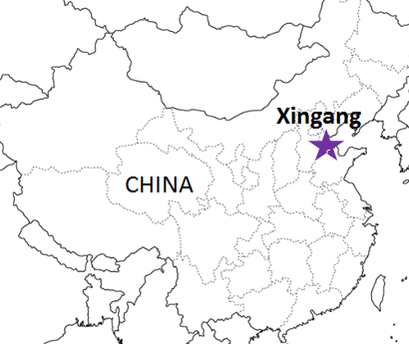
 |  |  |  |  |  |  |  |  |  |  |  |  | UPDATED : | 2025-10-06 | E
From Tokyo / Yokohama
VESSEL | VOY | CFS CUT |  |  |  | ETA |  | ETD |  | ETA
 |  | YOK |  | TYO |  | TYO |  | TYO |  | XIN

 |  |  |  |  |  |  |  | 0 DAYS |  | 6～7 DAYS
★SITC YANTAI | 2550W | 2025-10-10 | 金 | 2025-10-14 | 火 | 2025-10-16 | 木 | 2025-10-16 | 木 | 2025-10-22 | 水
SITC SHIDAO | 2554W | 2025-10-20 | 月 | 2025-10-21 | 火 | 2025-10-23 | 木 | 2025-10-23 | 木 | 2025-10-29 | 水
注意事項
危険品は受諾出来かねますのでご了承ください。
国内消防法該当品は搬入日に指定がございます。 事前に担当者にご確認の上、外貨にてご搬入ください。
段積み不可貨物、重量物、長尺貨物、背高貨物は 受託不可もしくは追加費用が発生する場合がございます。 詳細は担当者までお問合せ下さい。
貨物搬入の際には、下記３点をお願い致します。 ＊貨物にケースマークを貼付 ＊送り状に"にしてつ扱い"と記載 ＊送り状にケースマークの記載
木材を使用した梱包等については輸入地で規制がございます。 詳細は下記ご確認ください。 http://www.maff.go.jp/pps/j/konpozai/kuni/country.html
先船のスケジュール及び船名は、予告なく変更の 可能性がございます。予め御了承をお願い致します。
記載以外の仕向け地も承っております。お問合せください!
SITC SENDAI | 2562W | 2025-10-27 | 月 | 2025-10-28 | 火 | 2025-10-30 | 木 | 2025-10-30 | 木 | 2025-11-05 | 水
HYPERION | 2554W | 2025-11-03 | 月 | 2025-11-04 | 火 | 2025-11-06 | 木 | 2025-11-06 | 木 | 2025-11-12 | 水
SITC OSAKA | 2542W | 2025-11-10 | 月 | 2025-11-11 | 火 | 2025-11-13 | 木 | 2025-11-13 | 木 | 2025-11-19 | 水
SITC SENDAI | 2566S | 2025-11-17 | 月 | 2025-11-18 | 火 | 2025-11-20 | 木 | 2025-11-20 | 木 | 2025-11-26 | 水
★'HYPERION | 2560W | 2025-11-21 | 金 | 2025-11-25 | 火 | 2025-11-27 | 木 | 2025-11-27 | 木 | 2025-12-03 | 水
★本船名＝CUT日前倒し
※本船名＝本船変更
※本船名＝サービス無し
混載サービスのため、スケジュールや船名は予告なく変更する可能性がございます。ご依頼の前に、事前に最新のスケジュールを担当にご確認下さい。

※CFS倉庫受付時間 9:00~16:00

貨物搬入先 | 会社名 |  |  | 住所 / 保税名称
東京 CFS | 日本通運㈱ 東京海運支店 |  |  | 品川区八潮2-6-2 NITTSU OHI KOKUSAI NO.2H/W |  |  |  |  |  |  | NACCS: 1FW93
 |  |  |  | TEL : 03-3799-9920 FAX:03-3799-9921
横浜 CFS | 日本通運㈱ 横浜国際輸送支店 大黒国際貨物センター |  |  | 横浜市鶴見区大黒ふ頭15番地 |  |  |  |  |  |  | NACCS: 2HW66
 |  |  |  | TEL : 045-503-2222

